Sheet1
CỬA HÀNG ĐỒ KHÔ SỐ 3
STT | CHỨNG TỪ | MẶT HÀNG | NGÀY BÁN | SỐ KG | GIÁ BÁN | THÀNH TIỀN | VẬN CHUYỂN | TỔNG CỘNG
 | 1KM-0 |  | 2011-12-04 | 10
 | 1LX-2 |  | 2011-12-07 | 5
 | 3LX-1 |  | 2011-12-12 | 25
 | 4KM-1 |  | 2011-12-10 | 12
 | 5TK-0 |  | 2011-12-13 | 20
 | 6LX-1 |  | 2011-12-17 | 30
 | 7KM-2 |  | 2011-12-21 | 6
 | 8TK-2 |  | 2011-12-27 | 35
 | 9TK-1 |  | 2011-12-29 | 15

 | BẢNG GIÁ |  |  |  |  | BẢNG THỐNG KÊ
 | mã số | Mặt hàng | Giá sỉ | Giá lẻ |  | Mặt hàng | Tôm khô | Lạp xưởng | Khô mực
 | TK | tôm khô | 200000 | 220000 |  | Tổng số Kg
 | LX | Lạp xưởng | 150000 | 180000
 | KM | khô mực | 240000 | 280000

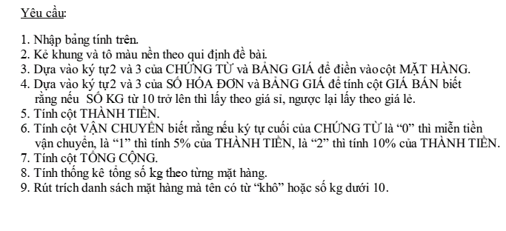

9. Vẽ biểu đồ tròn bảng thống kê
10. vẽ biểu đồ cột bảng thống kê

